Деды Морозы
Костюмы Деда Мороза

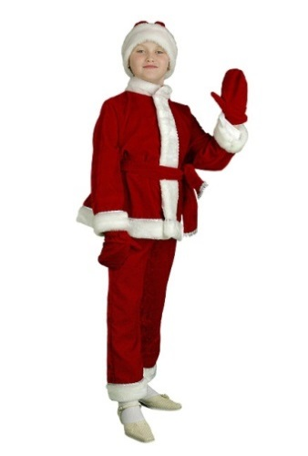 | Морозик |  |  | Цена |  |  |  |  | кол-во
 |  |  |  | Розница | от 35 тыс. | от 70 тыс. | от 130 тыс. | св 250 тыс. | шт.
 | Артикул | Размер |  | 2,050р. | 1,550р. | 1,473р. | 1,395р. | 1,318р.
 | Н10 | 32 |  | - р. | - р. | - р. | - р. | - р.

 | Комплектность: Куртка, штаны, шапка, варежки, пояс.
 |  |  | Итого: | - р. | - р. | - р. | - р. | - р. | 0

 | Санта Клаус |  |  | Цена |  |  |  |  | кол-во
 |  |  |  | Розница | от 35 тыс. | от 70 тыс. | от 130 тыс. | св 250 тыс. | шт.
 | Артикул | Размер |  | 4,250р. | 3,250р. | 3,088р. | 2,925р. | 2,763р.
 | Н55-БК | 50-52 |  | - р. | - р. | - р. | - р. | - р.

 | Комплектность: Куртка, штаны, шапка, варежки, пояс.
 |  |  | Итого: | - р. | - р. | - р. | - р. | - р. | 0

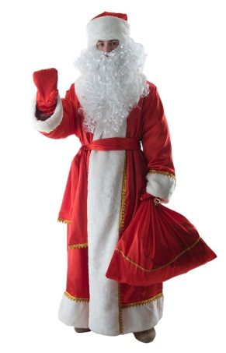 | Дед Мороз красный (креп-сатин) |  |  | Цена |  |  |  |  | кол-во
 |  |  |  | Розница | от 35 тыс. | от 70 тыс. | от 130 тыс. | св 250 тыс. | шт.
 | Артикул | Размер |  | 3,700р. | 2,850р. | 2,708р. | 2,565р. | 2,423р.
 | Н25-КСК-XL | XL-р.170 |  | - р. | - р. | - р. | - р. | - р.
 | Н25-КСК-1XL | XL-р.182 |  | - р. | - р. | - р. | - р. | - р.
 | Н25-КСК-2XL | XXL-р.182 |  | - р. | - р. | - р. | - р. | - р.
 | Н25-КСК-3XL | XXXL- р.188 |  | - р. | - р. | - р. | - р. | - р.
 | Комплектность: Шуба, шапка, варежки, кушак, мешок.
 |  |  | Итого: | - р. | - р. | - р. | - р. | - р. | 0

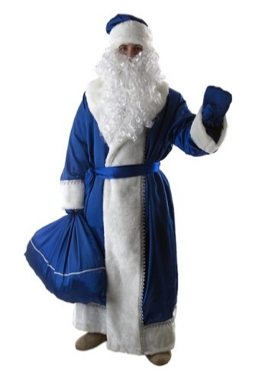 | Дед Мороз синий (креп-сатин) |  |  | Цена |  |  |  |  | кол-во
 |  |  |  | Розница | от 35 тыс. | от 70 тыс. | от 130 тыс. | св 250 тыс. | шт.
 | Артикул | Размер |  | 3,700р. | 2,850р. | 2,708р. | 2,565р. | 2,423р.
 | Н25-КСС-XL | XL-р.170 |  | - р. | - р. | - р. | - р. | - р.
 | Н25-КСС-1XL | XL-р.182 |  | - р. | - р. | - р. | - р. | - р.
 | Н25-КСС-2XL | XXL-р.182 |  | - р. | - р. | - р. | - р. | - р.
 | Н25-КСС-3XL | XXXL- р.188 |  | - р. | - р. | - р. | - р. | - р.
 | Комплектность: Шуба, шапка, варежки, кушак, мешок.
 |  |  | Итого: | - р. | - р. | - р. | - р. | - р. | 0

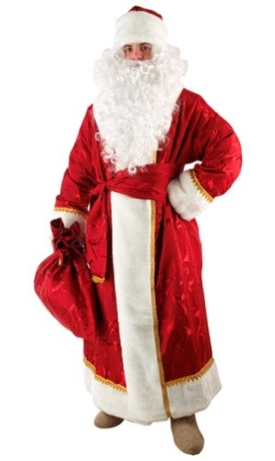 | Дед Мороз (портьера набивная) |  |  | Цена |  |  |  |  | кол-во
 |  |  |  | Розница | от 35 тыс. | от 70 тыс. | от 130 тыс. | св 250 тыс. | шт.
 | Артикул | Размер |  | 4,500р. | 3,450р. | 3,278р. | 3,105р. | 2,933р.
 | Н25-ПН-XL | XL-р.170 |  | - р. | - р. | - р. | - р. | - р.
 | Н25-ПН-1XL | XL-р.182 |  | - р. | - р. | - р. | - р. | - р.
 | Н25-ПН-2XL | XXL-р.182 |  | - р. | - р. | - р. | - р. | - р.
 | Н25-ПН-3XL | XXXL- р.188 |  | - р. | - р. | - р. | - р. | - р.
 | Комплектность: Шуба, шапка, варежки, кушак, мешок.
 |  |  | Итого: | - р. | - р. | - р. | - р. | - р. | 0

 | Дед Мороз (бархат с орнаментом) |  |  | Цена |  |  |  |  | кол-во
 |  |  |  | Розница | от 35 тыс. | от 70 тыс. | от 130 тыс. | св 250 тыс. | шт.
 | Артикул | Размер |  | 6,750р. | 5,200р. | 4,940р. | 4,680р. | 4,420р.
 | Н28-БК-XL | XL-р.170 |  | - р. | - р. | - р. | - р. | - р.
 | Н28-БК-2XL | XXL-р.182 |  | - р. | - р. | - р. | - р. | - р.
 | Н28-БК-3XL | XXXL- р.188 |  | - р. | - р. | - р. | - р. | - р.
 | Комплектность: Шуба, шапка, варежки, кушак, мешок.
 |  |  | Итого: | - р. | - р. | - р. | - р. | - р. | 0

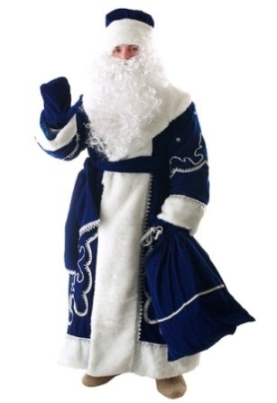 | Дед Мороз синий (бархат с орнаментом) |  |  | Цена |  |  |  |  | кол-во
 |  |  |  | Розница | от 35 тыс. | от 70 тыс. | от 130 тыс. | св 250 тыс. | шт.
 | Артикул | Размер |  | 6,750р. | 5,200р. | 4,940р. | 4,680р. | 4,420р.
 | Н28-БС-XL | XL-р.170 |  | - р. | - р. | - р. | - р. | - р.
 | Н28-БС-2XL | XXL-р.182 |  | - р. | - р. | - р. | - р. | - р.
 | Н28-БС-3XL | XXXL- р.188 |  | - р. | - р. | - р. | - р. | - р.
 | Комплектность: Шуба, шапка, варежки, кушак, мешок.
 |  |  | Итого: | - р. | - р. | - р. | - р. | - р. | 0

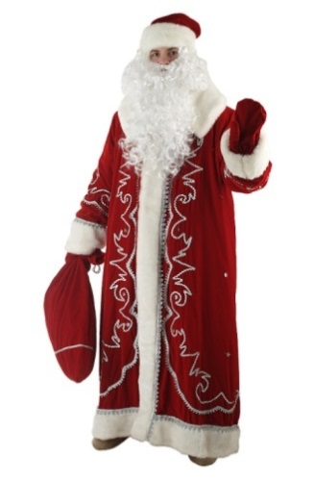 | Дед Мороз Боярский (бархат с орнаментом) |  |  | Цена |  |  |  |  | кол-во
 |  |  |  | Розница | от 35 тыс. | от 70 тыс. | от 130 тыс. | св 250 тыс. | шт.
 | Артикул | Размер |  | 7,100р. | 5,450р. | 5,178р. | 4,905р. | 4,633р.
 | Н51-БК-2XL7 | XXL-р.176 |  | - р. | - р. | - р. | - р. | - р.
 | Н51-БК-2XL8 | XXL-р.182 |  | - р. | - р. | - р. | - р. | - р.

 | Комплектность: Шуба, шапка, варежки, кушак, мешок.
 |  |  | Итого: | - р. | - р. | - р. | - р. | - р. | 0

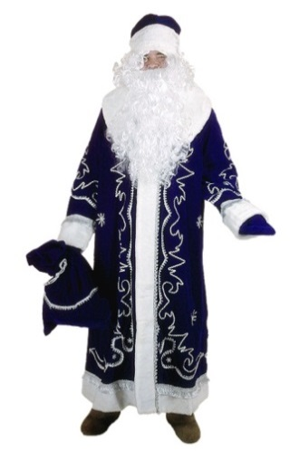 | Дед Мороз Боярский синий (бархат с орнаментом) |  |  | Цена |  |  |  |  | кол-во
 |  |  |  | Розница | от 35 тыс. | от 70 тыс. | от 130 тыс. | св 250 тыс. | шт.
 | Артикул | Размер |  | 7,100р. | 5,450р. | 5,178р. | 4,905р. | 4,633р.
 | Н51-БС-2XL7 | XXL-р.176 |  | - р. | - р. | - р. | - р. | - р.
 | Н51-БС-2XL8 | XXL-р.182 |  | - р. | - р. | - р. | - р. | - р.

 | Комплектность: Шуба, шапка, варежки, кушак, мешок.
 |  |  | Итого: | - р. | - р. | - р. | - р. | - р. | 0

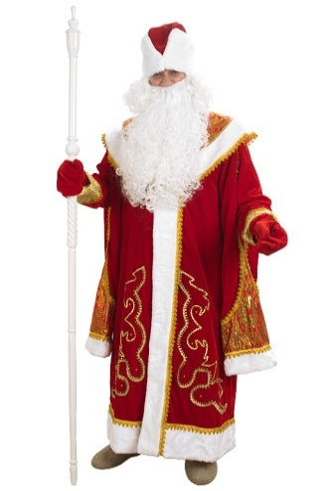 | Дед Мороз с пелериной (парча, бархат красный) |  |  | Цена |  |  |  |  | кол-во
 |  |  |  | Розница | от 35 тыс. | от 70 тыс. | от 130 тыс. | св 250 тыс. | шт.
 | Артикул | Размер |  | 8,450р. | 6,500р. | 6,175р. | 5,850р. | 5,525р.
 | Н56-ПБК-2XL7 | XXL-р.176 |  | - р. | - р. | - р. | - р. | - р.
 | Н56-ПБК-2XL8 | XXL-р.182 |  | - р. | - р. | - р. | - р. | - р.
 | Н56-ПБК-3XL | XXXL-p.188 |  | - р. | - р. | - р. | - р. | - р.

 | Комплектность: Шуба, шапка, варежки, пелерина, мешок.
 |  |  | Итого: | - р. | - р. | - р. | - р. | - р. | 0

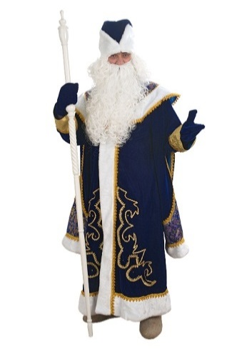 | Дед Мороз с пелериной синий (парча, бархат синий) |  |  | Цена |  |  |  |  | кол-во
 |  |  |  | Розница | от 35 тыс. | от 70 тыс. | от 130 тыс. | св 250 тыс. | шт.
 | Артикул | Размер |  | 8,450р. | 6,500р. | 6,175р. | 5,850р. | 5,525р.
 | Н56-ПБС-2XL7 | XXL-р.176 |  | - р. | - р. | - р. | - р. | - р.
 | Н56-ПБС-2XL8 | XXL-р.182 |  | - р. | - р. | - р. | - р. | - р.
 | Н56-ПБС-3XL | XXXL-p.188 |  | - р. | - р. | - р. | - р. | - р.

 | Комплектность: Шуба, шапка, варежки, пелерина, мешок.
 |  |  | Итого: | - р. | - р. | - р. | - р. | - р. | 0

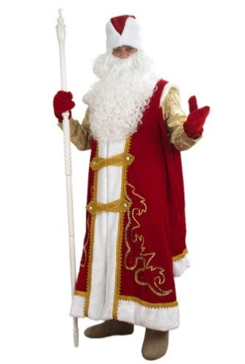 | Дед Мороз в рубахе красный (парча, бархат красный) |  |  | Цена |  |  |  |  | кол-во
 |  |  |  | Розница | от 35 тыс. | от 70 тыс. | от 130 тыс. | св 250 тыс. | шт.
 | Артикул | Размер |  | 9,300р. | 7,150р. | 6,793р. | 6,435р. | 6,078р.
 | Н57-ПРК-2XL7 | XXL-р.176 |  | - р. | - р. | - р. | - р. | - р.
 | Н57-ПРК-2XL8 | XXL-р.182 |  | - р. | - р. | - р. | - р. | - р.
 | Н57-ПРК-3XL | XXXL-p.188 |  | - р. | - р. | - р. | - р. | - р.

 | Комплектность: Шуба, шапка, рубаха, штаны, варежки, застежки, мешок.
 |  |  | Итого: | - р. | - р. | - р. | - р. | - р. | 0

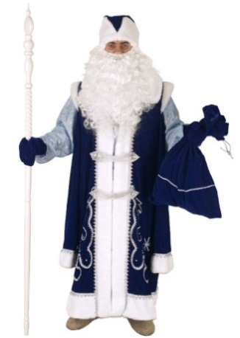 | Дед Мороз в рубахе синий (парча, бархат синий) |  |  | Цена |  |  |  |  | кол-во
 |  |  |  | Розница | от 35 тыс. | от 70 тыс. | от 130 тыс. | св 250 тыс. | шт.
 | Артикул | Размер |  | 9,300р. | 7,150р. | 6,793р. | 6,435р. | 6,078р.
 | Н57-ПРС-2XL7 | XXL-р.176 |  | - р. | - р. | - р. | - р. | - р.
 | Н57-ПРС-2XL8 | XXL-р.182 |  | - р. | - р. | - р. | - р. | - р.
 | Н57-ПРС-3XL | XXXL-p.188 |  | - р. | - р. | - р. | - р. | - р.

 | Комплектность: Шуба, шапка, рубаха, штаны, варежки, застежки, мешок.
 |  |  | Итого: | - р. | - р. | - р. | - р. | - р. | 0

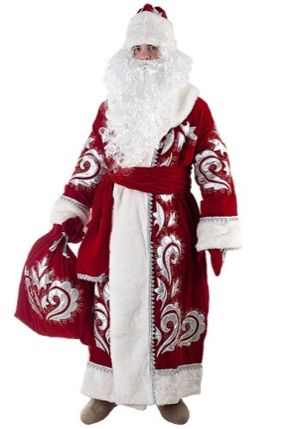 | Дед Мороз красный (бархат с вышивкой ) |  |  | Цена |  |  |  |  | кол-во
 |  |  |  | Розница | от 35 тыс. | от 70 тыс. | от 130 тыс. | св 250 тыс. | шт.
 | Артикул | Размер |  | 17,750р. | 13,650р. | 12,968р. | 12,285р. | 11,603р.
 | Н28-БВК-1XL | XL-р.170 |  | - р. | - р. | - р. | - р. | - р.
 | Н28-БВК-2XL | XXL-р.182 |  | - р. | - р. | - р. | - р. | - р.
 | Н28-БВК-3XL | XXXL-p.188 |  | - р. | - р. | - р. | - р. | - р.

 | Комплектность: Шуба, шапка, варежки, кушак, мешок.
 |  |  | Итого: | - р. | - р. | - р. | - р. | - р. | 0

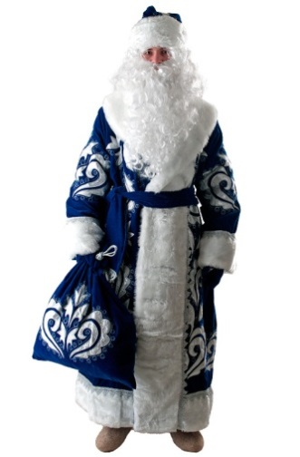 | Дед Мороз синий (бархат с вышивкой ) |  |  | Цена |  |  |  |  | кол-во
 |  |  |  | Розница | от 35 тыс. | от 70 тыс. | от 130 тыс. | св 250 тыс. | шт.
 | Артикул | Размер |  | 17,750р. | 13,650р. | 12,968р. | 12,285р. | 11,603р.
 | Н28-БВС-1XL | XL-р.170 |  | - р. | - р. | - р. | - р. | - р.
 | Н28-БВС-2XL | XXL-р.182 |  | - р. | - р. | - р. | - р. | - р.
 | Н28-БВС-3XL | XXXL-p.188 |  | - р. | - р. | - р. | - р. | - р.

 | Комплектность: Шуба, шапка, варежки, кушак, мешок.
 |  |  | Итого: | - р. | - р. | - р. | - р. | - р. | 0

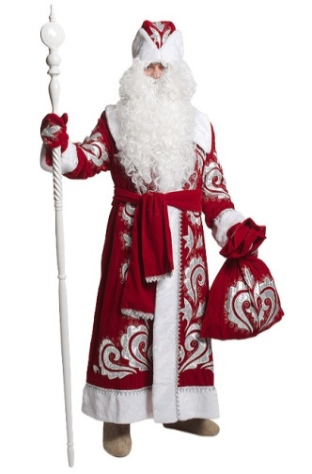 | Дед Мороз Боярский (бархат с вышивкой ) |  |  | Цена |  |  |  |  | кол-во
 |  |  |  | Розница | от 35 тыс. | от 70 тыс. | от 130 тыс. | св 250 тыс. | шт.
 | Артикул | Размер |  | 18,600р. | 14,300р. | 13,585р. | 12,870р. | 12,155р.
 | Н51-БВК-2XL7 | XXL-р.176 |  | - р. | - р. | - р. | - р. | - р.
 | Н51-БВК-2XL8 | XXL-р.182 |  | - р. | - р. | - р. | - р. | - р.

 | Комплектность: Шуба, шапка, варежки, кушак, мешок.
 |  |  | Итого: | - р. | - р. | - р. | - р. | - р. | 0

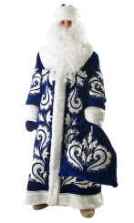 | Дед Мороз Боярский синий (бархат с вышивкой ) |  |  | Цена |  |  |  |  | кол-во
 |  |  |  | Розница | от 35 тыс. | от 70 тыс. | от 130 тыс. | св 250 тыс. | шт.
 | Артикул | Размер |  | 18,600р. | 14,300р. | 13,585р. | 12,870р. | 12,155р.
 | Н51-БВС-2XL7 | XXL-р.176 |  | - р. | - р. | - р. | - р. | - р.
 | Н51-БВС-2XL8 | XXL-р.182 |  | - р. | - р. | - р. | - р. | - р.

 | Комплектность: Шуба, шапка, варежки, кушак, мешок.
 |  |  | Итого: | - р. | - р. | - р. | - р. | - р. | 0

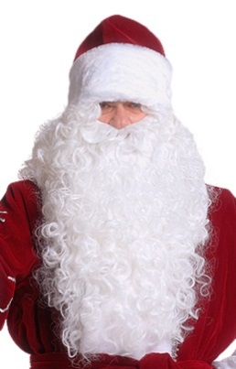 | Парик с бородой для Деда Мороза |  |  | Цена |  |  |  |  | кол-во
 |  |  |  | Розница | от 35 тыс. | от 70 тыс. | от 130 тыс. | св 250 тыс. | шт.
 | Артикул | Размер |  | 1,000р. | 750р. | 713р. | 675р. | 638р.
 | Н62 |  |  | - р. | - р. | - р. | - р. | - р.

 | Комплектность: Парик, борода .
 |  |  | Итого: | - р. | - р. | - р. | - р. | - р. | 0

 | Борода для Деда Мороза |  |  | Цена |  |  |  |  | кол-во
 |  |  |  | Розница | от 35 тыс. | от 70 тыс. | от 130 тыс. | св 250 тыс. | шт.
 | Артикул | Размер |  | 400р. | 300р. | 285р. | 270р. | 255р.
 | Н61-1 |  |  | - р. | - р. | - р. | - р. | - р.

 | Комплектность: Борода .
 |  |  | Итого: | - р. | - р. | - р. | - р. | - р. | 0

 | Посох разборный для Деда Мороза |  |  | Цена |  |  |  |  | кол-во
 |  |  |  | Розница | от 35 тыс. | от 70 тыс. | от 130 тыс. | св 250 тыс. | шт.
 | Артикул | Размер |  | 2,350р. | 1,800р. | 1,710р. | 1,620р. | 1,530р.
 | Н65 |  |  | - р. | - р. | - р. | - р. | - р.

 |  |  | Итого: | - р. | - р. | - р. | - р. | - р. | 0

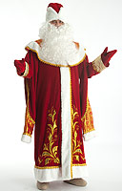 | Дед Мороз с пелериной красный парча, бархат с вышивкой |  |  | Цена |  |  |  |  | кол-во
 |  |  |  | Розница | от 35 тыс. | от 70 тыс. | от 130 тыс. | св 250 тыс. | шт.
 | Артикул | Размер |  | 11,050р. | 8,500р. | 8,075р. | 7,650р. | 7,225р.
 | Н56-ПБВК-2XL7 | XXL-р.176 |  | - р. | - р. | - р. | - р. | - р.
 | Н56-ПБВК-2XL8 | XXL-р.182 |  | - р. | - р. | - р. | - р. | - р.
 | Н56-ПБВК-3XL | XXXL-p.188 |  | - р. | - р. | - р. | - р. | - р.

 | Комплектность: Шуба, шапка, варежки, пелерина, мешок.
 |  |  | Итого: | - р. | - р. | - р. | - р. | - р. | 0

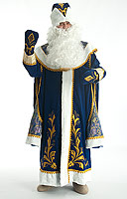

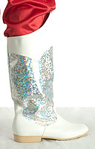
 | Сапоги для Деда Мороза |  |  | Цена |  |  |  |  | кол-во
 |  |  |  | Розница | от 35 тыс. | от 70 тыс. | от 130 тыс. | св 250 тыс. | шт.
 | Артикул | Размер |  | 3,900р. | 3,000р. | 2,850р. | 2,700р. | 2,550р.
 | М-108 | 43 |  | - р. | - р. | - р. | - р. | - р.
 |  | 44 |  | - р. | - р. | - р. | - р. | - р.
 |  | 45 |  | - р. | - р. | - р. | - р. | - р.
 |  | 46 |  | - р. | - р. | - р. | - р. | - р.

 |  |  | Итого: | - р. | - р. | - р. | - р. | - р. | 0

ИТОГО

 |  |  |  | Розница | от 35 тыс. | от 70 тыс. | от 130 тыс. | св 250 тыс. | шт
 |  | Итого: |  | - р. | - р. | - р. | - р. | - р. | 0

Снегурочки
Костюмы Снегурочек

no pic | Снегурочка Малютка (сантун белый / голубой ) |  |  | Цена |  |  |  |  | кол-во
 |  |  |  | Розница | от 35 тыс. | от 70 тыс. | от 130 тыс. | св 250 тыс. | шт.
 | Артикул | Размер |  | 2,050р. | 1,550р. | 1,473р. | 1,395р. | 1,318р.
 | Н30-СБ | 32 |  | - р. | - р. | - р. | - р. | - р.
 | Н30-СГ | 32 |  | - р. | - р. | - р. | - р. | - р.

 | Комплектность: Шубка, шапка, варежки. На возр. 6-7 лет.
 |  |  | Итого: | - р. | - р. | - р. | - р. | - р. | 0

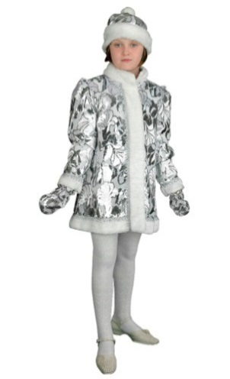 | Снегурочка Малютка ( пан-бархат ) |  |  | Цена |  |  |  |  | кол-во
 |  |  |  | Розница | от 35 тыс. | от 70 тыс. | от 130 тыс. | св 250 тыс. | шт.
 | Артикул | Размер |  | 2,050р. | 1,550р. | 1,473р. | 1,395р. | 1,318р.
 | Н30-ПБХ-32 | 32 |  | - р. | - р. | - р. | - р. | - р.

 | Комплектность: Шубка, шапка, варежки. На возр. 6-7 лет.
 |  |  | Итого: | - р. | - р. | - р. | - р. | - р. | 0

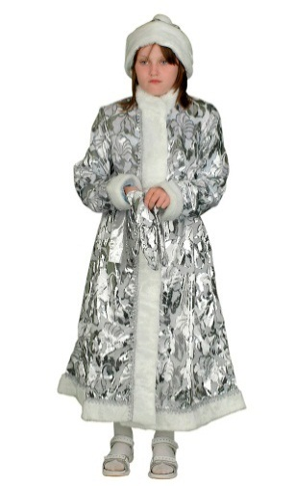 | Снегурочка детская (пан-бархат) |  |  | Цена |  |  |  |  | кол-во
 |  |  |  | Розница | от 35 тыс. | от 70 тыс. | от 130 тыс. | св 250 тыс. | шт.
 | Артикул | Размер |  | 3,150р. | 2,400р. | 2,280р. | 2,160р. | 2,040р.
 | Н131-ПБХ-38 | 38 |  | - р. | - р. | - р. | - р. | - р.

 | Комплектность: Шубка, шапка, варежки, пояс. На возр. 9-12 лет
 |  |  | Итого: | - р. | - р. | - р. | - р. | - р. | 0

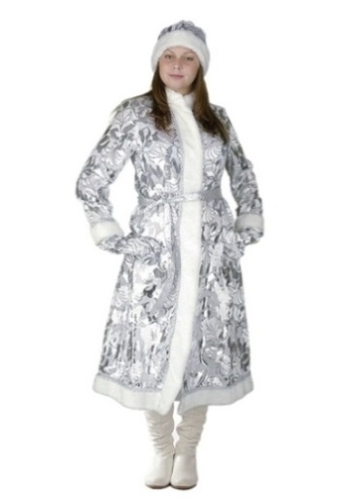 | Снегурочка длинная приталенная (пан-бархат) |  |  | Цена |  |  |  |  | кол-во
 |  |  |  | Розница | от 35 тыс. | от 70 тыс. | от 130 тыс. | св 250 тыс. | шт.
 | Артикул | Разм/рост |  | 4,150р. | 3,200р. | 3,040р. | 2,880р. | 2,720р.
 | Н131-ПБХ-4270 | 42-170 |  | - р. | - р. | - р. | - р. | - р.
 | Н131-ПБХ-4470 | 44-170 |  | - р. | - р. | - р. | - р. | - р.
 | Н131-ПБХ-4670 | 46-170 |  | - р. | - р. | - р. | - р. | - р.
 | Н131-ПБХ-4870 | 48-170 |  | - р. | - р. | - р. | - р. | - р.

 | Комплектность: Шубка, шапка, варежки, пояс.
 |  |  | Итого: | - р. | - р. | - р. | - р. | - р. | 0

 | Снегурочка длинная приталенная (сантун голубой) |  |  | Цена |  |  |  |  | кол-во
 |  |  |  | Розница | от 35 тыс. | от 70 тыс. | от 130 тыс. | св 250 тыс. | шт.
 | Артикул | Разм/рост |  | 3,700р. | 2,850р. | 2,708р. | 2,565р. | 2,423р.
 | Н131-СГ-4270 | 42-170 |  | - р. | - р. | - р. | - р. | - р.
 | Н131-СГ-4470 | 44-170 |  | - р. | - р. | - р. | - р. | - р.
 | Н131-СГ-4670 | 46-170 |  | - р. | - р. | - р. | - р. | - р.
 | Н131-СГ-4870 | 48-170 |  | - р. | - р. | - р. | - р. | - р.

 | Комплектность: Шубка, шапка, варежки, пояс.
 |  |  | Итого: | - р. | - р. | - р. | - р. | - р. | 0

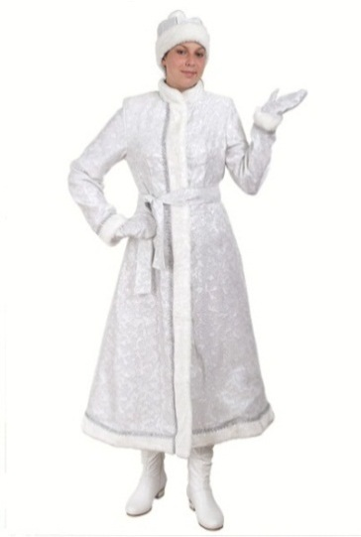 | Снегурочка длинная приталенная (сантун белый) |  |  | Цена |  |  |  |  | кол-во
 |  |  |  | Розница | от 35 тыс. | от 70 тыс. | от 130 тыс. | св 250 тыс. | шт.
 | Артикул | Разм/рост |  | 3,700р. | 2,850р. | 2,708р. | 2,565р. | 2,423р.
 | Н131-СБ-4270 | 42-170 |  | - р. | - р. | - р. | - р. | - р.
 | Н131-СБ-4470 | 44-170 |  | - р. | - р. | - р. | - р. | - р.
 | Н131-СБ-4670 | 46-170 |  | - р. | - р. | - р. | - р. | - р.
 | Н131-СБ-4870 | 48-170 |  | - р. | - р. | - р. | - р. | - р.

 | Комплектность: Шубка, шапка, варежки, пояс.
 |  |  | Итого: | - р. | - р. | - р. | - р. | - р. | 0

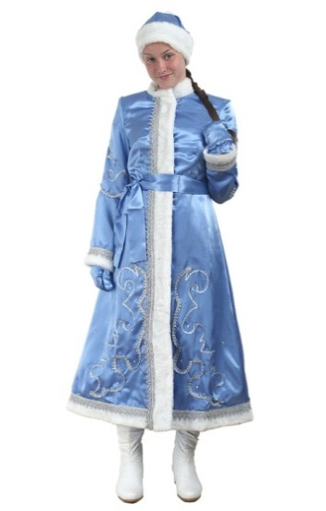 | Снегурочка длинная приталенная (креп-сатин с орнаментом) |  |  | Цена |  |  |  |  | кол-во
 |  |  |  | Розница | от 35 тыс. | от 70 тыс. | от 130 тыс. | св 250 тыс. | шт.
 | Артикул | Разм/рост |  | 4,550р. | 3,500р. | 3,325р. | 3,150р. | 2,975р.
 | Н131-КСО-4470 | 44-170 |  | - р. | - р. | - р. | - р. | - р.
 | Н131-КСО-4670 | 46-170 |  | - р. | - р. | - р. | - р. | - р.
 | Н131-КСО-4870 | 48-170 |  | - р. | - р. | - р. | - р. | - р.

 | Комплектность: Шубка, шапка, варежки, пояс.
 |  |  | Итого: | - р. | - р. | - р. | - р. | - р. | 0

 | Снегурочка длинная приталенная (креп-сатин с вышивкой) |  |  | Цена |  |  |  |  | кол-во
 |  |  |  | Розница | от 35 тыс. | от 70 тыс. | от 130 тыс. | св 250 тыс. | шт.
 | Артикул | Разм/рост |  | 9,300р. | 7,150р. | 6,793р. | 6,435р. | 6,078р.
 | Н131-КВШ-4470 | 44-170 |  | - р. | - р. | - р. | - р. | - р.
 | Н131-КВШ-4670 | 46-170 |  | - р. | - р. | - р. | - р. | - р.
 | Н131-КВШ-4870 | 48-170 |  | - р. | - р. | - р. | - р. | - р.

 | Комплектность: Шубка, шапка, варежки, пояс.
 |  |  | Итого: | - р. | - р. | - р. | - р. | - р. | 0

 | Снегурочка длинная с пелериной (пан-бархат) |  |  | Цена |  |  |  |  | кол-во
 |  |  |  | Розница | от 35 тыс. | от 70 тыс. | от 130 тыс. | св 250 тыс. | шт.
 | Артикул | Разм/рост |  | 4,150р. | 3,200р. | 3,040р. | 2,880р. | 2,720р.
 | Н45-ПБХ-46 | 48-50-170 |  | - р. | - р. | - р. | - р. | - р.
 | Н45-ПБХ-48-50 | 48-50-170 |  | - р. | - р. | - р. | - р. | - р.

 | Комплектность: Шубка, шапка, варежки, пелерина.
 |  |  | Итого: | - р. | - р. | - р. | - р. | - р. | 0

 | Снегурочка длинная с пелериной (сантун-белый) |  |  | Цена |  |  |  |  | кол-во
 |  |  |  | Розница | от 35 тыс. | от 70 тыс. | от 130 тыс. | св 250 тыс. | шт.
 | Артикул | Разм/рост |  | 3,700р. | 2,850р. | 2,708р. | 2,565р. | 2,423р.
 | Н45-СБ-46 | 46-170 |  | - р. | - р. | - р. | - р. | - р.
 | Н45-СБ-48-50 | 48-50-170 |  | - р. | - р. | - р. | - р. | - р.

 | Комплектность: Шубка, шапка, варежки, пелерина.
 |  |  | Итого: | - р. | - р. | - р. | - р. | - р. | 0

 | Снегурочка длинная с пелериной (сантун голубой) |  |  | Цена |  |  |  |  | кол-во
 |  |  |  | Розница | от 35 тыс. | от 70 тыс. | от 130 тыс. | св 250 тыс. | шт.
 | Артикул | Разм/рост |  | 3,700р. | 2,850р. | 2,708р. | 2,565р. | 2,423р.
 | Н45-СГ-46 | 46-170 |  | - р. | - р. | - р. | - р. | - р.
 | Н45-СГ-48-50 | 48-50-170 |  | - р. | - р. | - р. | - р. | - р.

 | Комплектность: Шубка, шапка, варежки, пелерина.
 |  |  | Итого: | - р. | - р. | - р. | - р. | - р. | 0

 | Снегурочка мини приталенная (пан-бархат) |  |  | Цена |  |  |  |  | кол-во
 |  |  |  | Розница | от 35 тыс. | от 70 тыс. | от 130 тыс. | св 250 тыс. | шт.
 | Артикул | Разм/рост |  | 3,380р. | 2,600р. | 2,470р. | 2,340р. | 2,210р.
 | Н43-ПБХ-4064 | 40 -164 |  | - р. | - р. | - р. | - р. | - р.
 | Н43-ПБХ-4264 | 42 -164 |  | - р. | - р. | - р. | - р. | - р.
 | Н43-ПБХ-4470 | 44 -170 |  | - р. | - р. | - р. | - р. | - р.
 | Н43-ПБХ-4670 | 46 -170 |  | - р. | - р. | - р. | - р. | - р.

 | Комплектность: Шубка, шапка, варежки.
 |  |  | Итого: | - р. | - р. | - р. | - р. | - р. | 0

 | Снегурочка мини приталенная (сантун голубой) |  |  | Цена |  |  |  |  | кол-во
 |  |  |  | Розница | от 35 тыс. | от 70 тыс. | от 130 тыс. | св 250 тыс. | шт.
 | Артикул | Разм/рост |  | 3,000р. | 2,300р. | 2,185р. | 2,070р. | 1,955р.
 | Н43-СГ-4064 | 40 -164 |  | - р. | - р. | - р. | - р. | - р.
 | Н43-СГ-4264 | 42 -164 |  | - р. | - р. | - р. | - р. | - р.
 | Н43-СГ-4470 | 44 -170 |  | - р. | - р. | - р. | - р. | - р.
 | Н43-СГ-4670 | 46 -170 |  | - р. | - р. | - р. | - р. | - р.

 | Комплектность: Шубка, шапка, варежки.
 |  |  | Итого: | - р. | - р. | - р. | - р. | - р. | 0

 | Снегурочка мини приталенная (сантун белый) |  |  | Цена |  |  |  |  | кол-во
 |  |  |  | Розница | от 35 тыс. | от 70 тыс. | от 130 тыс. | св 250 тыс. | шт.
 | Артикул | Разм/рост |  | 3,000р. | 2,300р. | 2,185р. | 2,070р. | 1,955р.
 | Н43-СБ-4064 | 40 -164 |  | - р. | - р. | - р. | - р. | - р.
 | Н43-СБ-4264 | 42 -164 |  | - р. | - р. | - р. | - р. | - р.
 | Н43-СБ-4470 | 44 -170 |  | - р. | - р. | - р. | - р. | - р.
 | Н43-СБ-4670 | 46 -170 |  | - р. | - р. | - р. | - р. | - р.

 | Комплектность: Шубка, шапка, варежки.
 |  |  | Итого: | - р. | - р. | - р. | - р. | - р. | 0

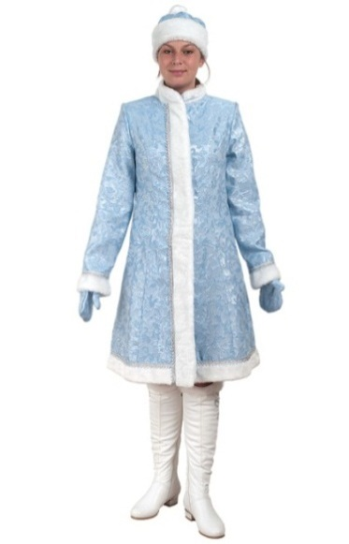 | Снегурочка классическая (сантун голубой) |  |  | Цена |  |  |  |  | кол-во
 |  |  |  | Розница | от 35 тыс. | от 70 тыс. | от 130 тыс. | св 250 тыс. | шт.
 | Артикул | Разм/рост |  | 3,450р. | 2,650р. | 2,518р. | 2,385р. | 2,253р.
 | Н31-СГ-4064 | 40 -164 |  | - р. | - р. | - р. | - р. | - р.
 | Н31-СГ-4464 | 44 -164 |  | - р. | - р. | - р. | - р. | - р.
 | Н31-СГ-4664 | 46 -164 |  | - р. | - р. | - р. | - р. | - р.
 | Н31-СГ-4270 | 42 -170 |  | - р. | - р. | - р. | - р. | - р.
 | Н31-СГ-4470 | 44 -170 |  | - р. | - р. | - р. | - р. | - р.
 | Н31-СГ-4670 | 46 -170 |  | - р. | - р. | - р. | - р. | - р.
 | Н31-СГ-4870 | 48 -170 |  | - р. | - р. | - р. | - р. | - р.
 | Н31-СГ-5070 | 50 -170 |  | - р. | - р. | - р. | - р. | - р.
 | Н31-СГ-5270 | 52 -170 |  | - р. | - р. | - р. | - р. | - р.
 | Комплектность: Шубка, шапка, варежки.
 |  |  | Итого: | - р. | - р. | - р. | - р. | - р. | 0

 | Снегурочка классическая (сантун белый) |  |  | Цена |  |  |  |  | кол-во
 |  |  |  | Розница | от 35 тыс. | от 70 тыс. | от 130 тыс. | св 250 тыс. | шт.
 | Артикул | Разм/рост |  | 3,450р. | 2,650р. | 2,518р. | 2,385р. | 2,253р.
 | Н31-СБ-4064 | 40 -164 |  | - р. | - р. | - р. | - р. | - р.
 | Н31-СБ-4464 | 44 -164 |  | - р. | - р. | - р. | - р. | - р.
 | Н31-СБ-4664 | 46 -164 |  | - р. | - р. | - р. | - р. | - р.
 | Н31-СБ-4270 | 42 -170 |  | - р. | - р. | - р. | - р. | - р.
 | Н31-СБ-4470 | 44 -170 |  | - р. | - р. | - р. | - р. | - р.
 | Н31-СБ-4670 | 46 -170 |  | - р. | - р. | - р. | - р. | - р.
 | Н31-СБ-4870 | 48 -170 |  | - р. | - р. | - р. | - р. | - р.
 | Н31-СБ-5070 | 50 -170 |  | - р. | - р. | - р. | - р. | - р.
 | Н31-СБ-5270 | 52 -170 |  | - р. | - р. | - р. | - р. | - р.
 | Комплектность: Шубка, шапка, варежки.
 |  |  | Итого: | - р. | - р. | - р. | - р. | - р. | 0

 | Снегурочка с платьем (голография) |  |  | Цена |  |  |  |  | кол-во
 |  |  |  | Розница | от 35 тыс. | от 70 тыс. | от 130 тыс. | св 250 тыс. | шт.
 | Артикул | Разм/рост |  | 4,800р. | 3,700р. | 3,515р. | 3,330р. | 3,145р.
 | Н150-ПБХ-42 | 42 - 170 |  | - р. | - р. | - р. | - р. | - р.
 | Н150-ПБХ-46 | 46 - 170 |  | - р. | - р. | - р. | - р. | - р.

 | Комплектность: Пиджак, платье, шапка, нарукавники.
 |  |  | Итого: | - р. | - р. | - р. | - р. | - р. | 0

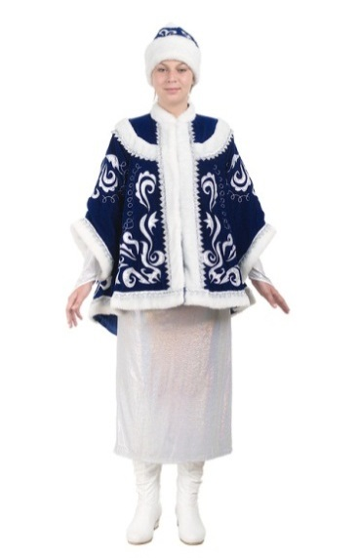

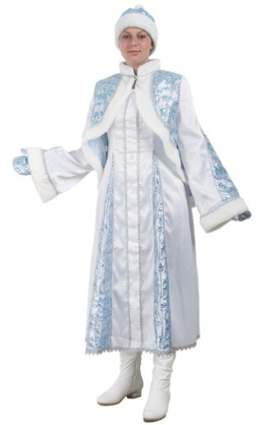 | Снегурочка Боярская (атлас, парча) |  |  | Цена |  |  |  |  | кол-во
 |  |  |  | Розница | от 35 тыс. | от 70 тыс. | от 130 тыс. | св 250 тыс. | шт.
 | Артикул | Разм/рост |  | 4,800р. | 3,700р. | 3,515р. | 3,330р. | 3,145р.
 | Н152 - 44 | 44 - 170 |  | - р. | - р. | - р. | - р. | - р.
 | Н152 - 46 | 46 - 170 |  | - р. | - р. | - р. | - р. | - р.
 | Н152 - 48 | 48 - 170 |  | - р. | - р. | - р. | - р. | - р.

 | Комплектность: Пиджак, платье, шапка, варежки.
 |  |  | Итого: | - р. | - р. | - р. | - р. | - р. | 0

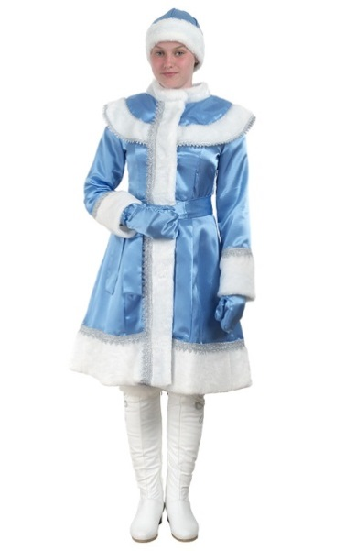 | Снегурочка Классика М (креп-сатин) |  |  | Цена |  |  |  |  | кол-во
 |  |  |  | Розница | от 35 тыс. | от 70 тыс. | от 130 тыс. | св 250 тыс. | шт.
 | Артикул | Разм/рост |  | 3,450р. | 2,650р. | 2,518р. | 2,385р. | 2,253р.
 | Н31М-КС42 | 42 -170 |  | - р. | - р. | - р. | - р. | - р.
 | Н31М-КС44 | 44 -170 |  | - р. | - р. | - р. | - р. | - р.
 | Н31М-КС46 | 46 -170 |  | - р. | - р. | - р. | - р. | - р.
 | Н31М-КС48 | 48 -170 |  | - р. | - р. | - р. | - р. | - р.
 | Н31М-КС50 | 50 -170 |  | - р. | - р. | - р. | - р. | - р.

 | Комплектность: Шубка, шапка, варежки, пояс.
 |  |  | Итого: | - р. | - р. | - р. | - р. | - р. | 0

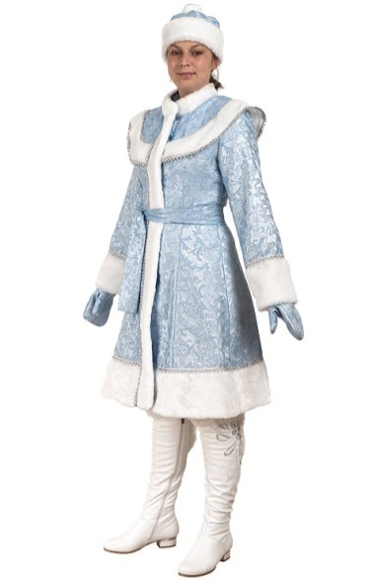 | Снегурочка Классика М (сантун голубой) |  |  | Цена |  |  |  |  | кол-во
 |  |  |  | Розница | от 35 тыс. | от 70 тыс. | от 130 тыс. | св 250 тыс. | шт.
 | Артикул | Разм/рост |  | 4,000р. | 3,050р. | 2,898р. | 2,745р. | 2,593р.
 | Н31М-СГ42 | 42 -170 |  | - р. | - р. | - р. | - р. | - р.
 | Н31М-СГ44 | 44 -170 |  | - р. | - р. | - р. | - р. | - р.
 | Н31М-СГ46 | 46 -170 |  | - р. | - р. | - р. | - р. | - р.
 | Н31М-СГ48 | 48 -170 |  | - р. | - р. | - р. | - р. | - р.
 | Н31М-СГ50 | 50 -170 |  | - р. | - р. | - р. | - р. | - р.

 | Комплектность: Шубка, шапка, варежки, пояс.
 |  |  | Итого: | - р. | - р. | - р. | - р. | - р. | 0

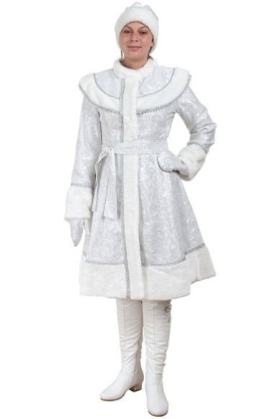 | Снегурочка Классика М (сантун белый) |  |  | Цена |  |  |  |  | кол-во
 |  |  |  | Розница | от 35 тыс. | от 70 тыс. | от 130 тыс. | св 250 тыс. | шт.
 | Артикул | Разм/рост |  | 4,000р. | 3,050р. | 2,898р. | 2,745р. | 2,593р.
 | Н31М-СБ42 | 42 -170 |  | - р. | - р. | - р. | - р. | - р.
 | Н31М-СБ44 | 44 -170 |  | - р. | - р. | - р. | - р. | - р.
 | Н31М-СБ46 | 46 -170 |  | - р. | - р. | - р. | - р. | - р.
 | Н31М-СБ48 | 48 -170 |  | - р. | - р. | - р. | - р. | - р.
 | Н31М-СБ50 | 50 -170 |  | - р. | - р. | - р. | - р. | - р.

 | Комплектность: Шубка, шапка, варежки, пояс.
 |  |  | Итого: | - р. | - р. | - р. | - р. | - р. | 0

 | Снегурочка Классика М (пан-бархат) |  |  | Цена |  |  |  |  | кол-во
 |  |  |  | Розница | от 35 тыс. | от 70 тыс. | от 130 тыс. | св 250 тыс. | шт.
 | Артикул | Разм/рост |  | 4,400р. | 3,350р. | 3,183р. | 3,015р. | 2,848р.
 | Н31М-ПБХ42 | 42 -170 |  | - р. | - р. | - р. | - р. | - р.
 | Н31М-ПБХ44 | 44 -170 |  | - р. | - р. | - р. | - р. | - р.
 | Н31М-ПБХ46 | 46 -170 |  | - р. | - р. | - р. | - р. | - р.
 | Н31М-ПБХ48 | 48 -170 |  | - р. | - р. | - р. | - р. | - р.
 | Н31М-ПБХ50 | 50 -170 |  | - р. | - р. | - р. | - р. | - р.

 | Комплектность: Шубка, шапка, варежки, пояс.
 |  |  | Итого: | - р. | - р. | - р. | - р. | - р. | 0

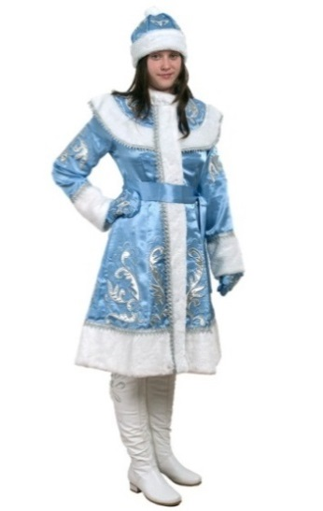 | Снегурочка Классика М (креп-сатин с вышивкой) |  |  | Цена |  |  |  |  | кол-во
 |  |  |  | Розница | от 35 тыс. | от 70 тыс. | от 130 тыс. | св 250 тыс. | шт.
 | Артикул | Разм/рост |  | 10,150р. | 7,800р. | 7,410р. | 7,020р. | 6,630р.
 | Н31М-КВШ42 | 42 -170 |  | - р. | - р. | - р. | - р. | - р.
 | Н31М-КВШ44 | 44 -170 |  | - р. | - р. | - р. | - р. | - р.
 | Н31М-КВШ46 | 46 -170 |  | - р. | - р. | - р. | - р. | - р.
 | Н31М-КВШ48 | 48 -170 |  | - р. | - р. | - р. | - р. | - р.

 | Комплектность: Шубка, шапка, варежки, пояс.
 |  |  | Итого: | - р. | - р. | - р. | - р. | - р. | 0

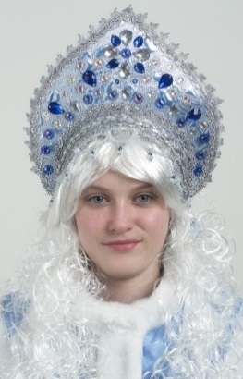 | Кокошник «Царевна» ручная работа |  |  | Цена |  |  |  |  | кол-во
 |  |  |  | Розница | от 35 тыс. | от 70 тыс. | от 130 тыс. | св 250 тыс. | шт.
 | Артикул |  |  | 3,250р. | 2,500р. | 2,375р. | 2,250р. | 2,125р.
 | НК |  |  | - р. | - р. | - р. | - р. | - р.

 |  |  | Итого: | - р. | - р. | - р. | - р. | - р. | 0

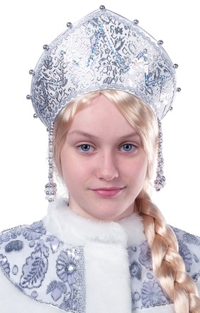 | Кокошник для снегурочки |  |  | Цена |  |  |  |  | кол-во
 |  |  |  | Розница | от 35 тыс. | от 70 тыс. | от 130 тыс. | св 250 тыс. | шт.
 | Артикул |  |  | 650р. | 500р. | 475р. | 450р. | 425р.
 | Н13 |  |  | - р. | - р. | - р. | - р. | - р.

 |  |  | Итого: | - р. | - р. | - р. | - р. | - р. | 0

ИТОГО

 |  |  |  | Розница | от 35 тыс. | от 70 тыс. | от 130 тыс. | св 250 тыс. | шт
 |  | Итого: |  | - р. | - р. | - р. | - р. | - р. | 0

